仕様概要
ONEsLOGI Cloud / WMS |  |  |  | パッケージ仕様書 |  | 業務ＩＤ | inventory |  | 機能ＩＤ | ProductInventoryDiffList |  |  |  | 作者 | ベ | 作成日 | 2023-11-08 |  |  |  |  | 2024/5/13 哈 機能ID追加
 |  |  |  | 仕様概要 |  | 業務名称 | 棚卸管理 |  | 機能名称 | 商品別棚卸実績表兼差異表 |  |  |  | 更新者 | 哈 | 更新日 | 2024-05-15

 | １．機能概要

 |  | ・商品別棚卸実績表兼差異表を発行する。 |  |  |  |  |  |  |  |  |  |  |  |  |  |  |  |  |  |  |  | 2024/5/15 哈 詳細設計ビュー指摘内容を反映

 |  | 利用者（Who） |  |  | 棚卸担当者 |  |  | 利用タイミング（When） |  |  | 期末棚卸時 |  | 利用場所（Where） | 事務所
 |  | 利用目的（Why） |  |  | ・棚卸HT実施後の差異確認時に棚卸数と在庫数の差異を確認する
 |  |  | 利用方法（How） |  | ・【棚卸関連リスト発行】画面より発行を指示 |  |  |  |  |  |  |  |  |  |  |  |  |  |  |  |  | 2024/5/13 哈 画面名変更
 |  |  | 処理内容（What） |  | ・棚卸担当者が商品別棚卸実績表兼差異表の発行を指示する |  |  |  |  |  |  |  |  |  |  |  |  |  |  |  |  | 2024/5/15 哈 詳細設計ビュー指摘内容を反映
 |  |  | 処理前提／補足等 |  | －
 |  |  | 使用ボタン等 |  | －
 |  | 出力順 |  |  | ・センタCD ＞ 倉庫CD ＞ 部門CD ＞ 棚卸日 ＞ 販売組織CD ＞ ユーザCD ＞ 品種CD ＞ 商品ＣＤ ＞ JANCD
 |  | 出力順(DB項目名) |  |  | ・センタマスタ.センタCD ＞ 倉庫マスタ. 倉庫CD ＞ 棚卸ヘッダ.プラントCD ＞ 棚卸ヘッダ.棚卸日 ＞ 販売組織マスタ.販売組織CD ＞ 取引先マスタ.取引先CD ＞ 商品マスタ.品種区分 ＞ 商品マスタ.商品CD ＞ 商品マスタ.JANCD |  |  |  |  |  |  |  |  |  |  |  |  |  |  |  |  | 2024/5/13 哈 出力順(DB項目名) 追加
 |  | 改ページ条件 |  |  | ・センタCD ＞ 部門CD ＞ 棚卸日 ＞ 販売組織CD ＞ ユーザCD ＞ 品種CD
 |  | 改ページ条件(DB項目名) |  |  | ・センタマスタ.センタCD ＞ 棚卸ヘッダ.プラントCD ＞ 棚卸ヘッダ.棚卸日 ＞ 販売組織マスタ.販売組織CD ＞ 取引先マスタ.取引先CD ＞ 商品マスタ.品種区分 |  |  |  |  |  |  |  |  |  |  |  |  |  |  |  |  | 2024/5/13 哈 改ページ条件(DB項目名) 追加
 |  | 出力可能明細数 |  |  | 35明細
 |  | 用紙 |  |  | A4横

 | ２．帳票イメージ

 |  | ■金額表示あり帳票イメージ
 |  |  |  |  |  |  |  |  |  |  |  |  |  |  |  |  |  |  |  |  |  | 2024/2/2 べ レビュー指摘内容反映

 |  | ■金額表示なし帳票イメージ

 |  | ■補足 販売組織/ユーザーの表示パターン
 |  |  | 1.通常の場合は「空」

 |  |  | 2.店販社預り品の場合は「販売組織」のみ表示

 |  |  | 3.ユーザ預り品の場合は「販売組織/ユーザー」表示

 |  | ■I/O関連図、CRUD図 |  |  |  |  |  |  |  |  |  |  |  |  |  |  |  |  |  |  |  | 2024/5/13 哈 I/O関連図追加
凡例

XXXXXXXX
画面プログラム
プログラム名を記入

XXXXXXXX
バッチプログラム
プログラム名を記入

XXXXXXXX
テーブル
テーブル名を記入
（XXXテーブルのテーブルは不要）

XXXXXXXX
帳票
帳票名を記入
（該当機能で直接出力する場合）

XXXXXXXX
ファイル
ファイル名を記入

データの流れ

 |  | I/O関連図 |  |  |  |  |  |  |  |  |  | テーブルID |  |  | テーブル名称 |  |  | C | R | U | D | 2024/5/13 哈 I/O関連図追加
 |  |  |  |  |  |  |  |  |  |  |  | T_INVENTORY_B |  |  | 棚卸ボディ |  |  |  | 〇
 |  |  |  |  |  |  |  |  |  |  |  | T_INVENTORY_H |  |  | 棚卸ヘッダ |  |  |  | 〇
 |  |  |  |  |  |  |  |  |  |  |  | T_INVENTORY_R |  |  | 棚卸帳票 |  |  |  | 〇
 |  |  |  |  |  |  |  |  |  |  |  | M_CLIENT |  |  | 荷主マスタ |  |  |  | 〇
棚卸ボディ
 |  |  |  |  |  |  |  |  |  |  |  | M_CENTER |  |  | センタマスタ |  |  |  | 〇
販売組織マスタ
 |  |  |  |  |  |  |  |  |  |  |  | M_CUSTOMER |  |  | 取引先マスタ |  |  |  | 〇
棚卸ヘッダ
 |  |  |  |  |  |  |  |  |  |  |  | M_LOCATION |  |  | ロケーションマスタ |  |  |  | 〇
在庫
 |  |  |  |  |  |  |  |  |  |  |  | M_PRODUCT |  |  | 商品マスタ |  |  |  | 〇
棚卸帳票
 |  |  |  |  |  |  |  |  |  |  |  | M_SALES_ORG |  |  | 販売組織マスタ |  |  |  | 〇
倉庫マスタ
 |  |  |  |  |  |  |  |  |  |  |  | T_STOCK |  |  | 在庫 |  |  |  | 〇
荷主マスタ
 |  |  |  |  |  |  |  |  |  |  |  | M_WAREHOUSE |  |  | 倉庫マスタ |  |  |  | 〇
預り商品マスタ
 |  |  |  |  |  |  |  |  |  |  |  | M_DEPOSIT_PRODUCT |  |  | 預り商品マスタ |  |  |  | 〇
商品別棚卸実績表兼差異表
 |  |  |  |  |  |  |  |  |  |  |  | M_PLANT_STORAGE_SPACE |  |  | プラント保管場所マスタ |  |  |  | 〇
センタマスタ
プラント保管場所マスタ

取引先マスタ

ロケーションマスタ

商品マスタ

マッピング定義
ONEsLOGI Cloud / WMS |  |  |  |  |  | パッケージ仕様書 |  | 業務ＩＤ | inventory |  | 機能ＩＤ | ProductInventoryDiffList |  | 作者 | ベ | 作成日 | 2023-11-08
 |  |  |  |  |  | マッピング定義 |  | 業務名称 | 棚卸管理 |  | 機能名称 | 商品別棚卸実績表兼差異表 |  | 更新者 | 哈 | 更新日 | 2024-05-13

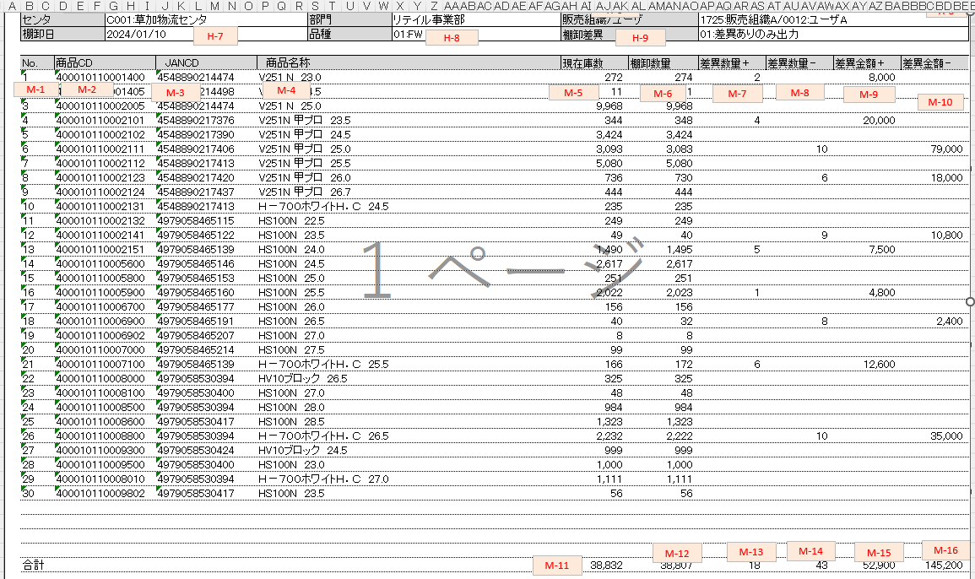
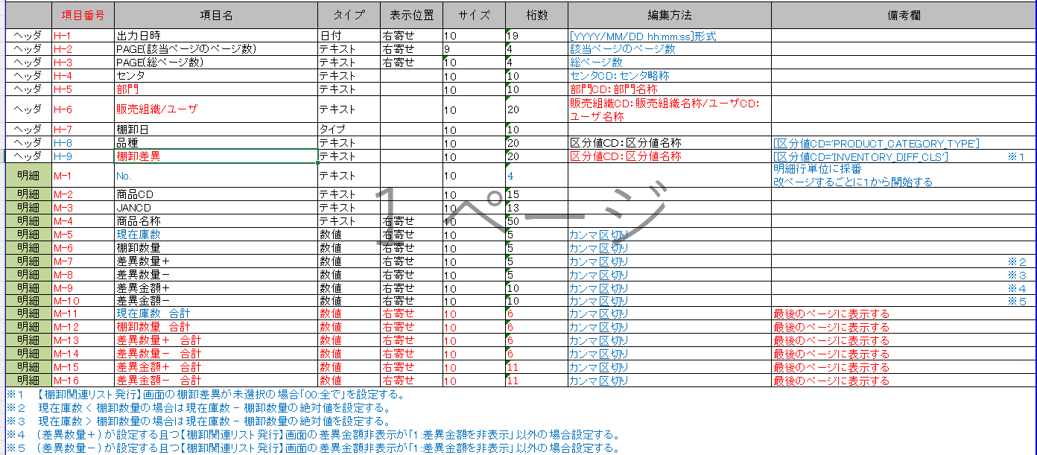
 | １．データ取得 |  |  |  |  |  | ※メインテーブルはt_inventory_b |  |  |  |  |  |  |  |  |  |  | 2024/5/13 哈 詳細設計反映
 |  |  |  |  | 項目名 |  |  |  |  | 項目ID |  |  | マッピング

 |  | ヘッダ |  |  | 出力日時 |  |  |  |  | txtOutputTime |  |  | outDt | ※１
 |  | ヘッダ |  |  | PAGE（該当ページのページ数） |  |  |  |  | txtPageNow |  |  | - | ※２
 |  | ヘッダ |  |  | PAGE（総ページ数） |  |  |  |  | txtPageTotal |  |  | - | ※３
 |  | ヘッダ |  |  | センタ |  |  |  |  | txtCntrNm |  |  | tInventoryH.mClient.clientCd
 |  |  |  |  |  |  |  |  |  |  |  |  | tInventoryH.mClient.clientAbbr
 |  | ヘッダ |  |  | 部門 |  |  |  |  | txtPlantNm |  |  | mPlantStorageSpace.plantNm
 |  | ヘッダ |  |  | 販売組織/ユーザ |  |  |  |  | txtSalesOrgAndUser |  |  | mSalesOrg.salesOrgCd
 |  |  |  |  |  |  |  |  |  |  |  |  | mSalesOrg.tenhanshaNm1 + mSalesOrg.tenhanshaNm2 | ※４
 |  |  |  |  |  |  |  |  |  |  |  |  | tInventoryB.mCustomer.customerCd
 |  |  |  |  |  |  |  |  |  |  |  |  | tInventoryB.mCustomer.customerNm
 |  | ヘッダ |  |  | 棚卸日 |  |  |  |  | txtInventoryDt |  |  | tInventoryH.inventoryDt
 |  | ヘッダ |  |  | 品種 |  |  |  |  | txtProductCategory |  |  | tInventoryB.mProduct.productCategoryCls
 |  |  |  |  |  |  |  |  |  |  |  |  | tInventoryB.mProduct.Vdict.dictNm
 |  | ヘッダ |  |  | 棚卸差異 |  |  |  |  | txtInventoryDiff |  |  | bClass.bclassCd
 |  |  |  |  |  |  |  |  |  |  |  |  | bClassDtl.Vdict.dictNm
 |  |  | 明細 |  | No. |  |  |  |  | txtNo |  |  | meisaiNo | ※５
 |  |  | 明細 |  | 商品CD |  |  |  |  | txtProductCd |  |  | tInventoryB.mProduct.productCd
 |  |  | 明細 |  | JANCD |  |  |  |  | txtJanCd |  |  | tInventoryB.mProduct.janCd
 |  |  | 明細 |  | 商品名称 |  |  |  |  | txtProductNm |  |  | tInventoryB.mProduct.productNm
 |  |  | 明細 |  | 現在庫数 |  |  |  |  | txtPresentStockNum |  |  | tInventoryB.chargeNum
 |  |  | 明細 |  | 棚卸数量 |  |  |  |  | txtInventoryNum |  |  | tInventoryB.inventoryNum
 |  |  | 明細 |  | 差異数量＋ |  |  |  |  | txtDiffNumPlus |  |  | diffNumPlus
 |  |  | 明細 |  | 差異数量－ |  |  |  |  | txtDiffNumMinus |  |  | diffNumMinus
 |  |  | 明細 |  | 差異金額＋ |  |  |  |  | txtDiffPricePlus |  |  | diffPricePlus
 |  |  | 明細 |  | 差異金額－ |  |  |  |  | txtDiffPriceMinus |  |  | diffPriceMinus
 |  | フッタ |  |  | 現在庫数 合計 |  |  |  |  | txtPresentStockNumTotal |  |  | presentStockNumTotal
 |  | フッタ |  |  | 棚卸数量 合計 |  |  |  |  | txtInventoryNumTotal |  |  | inventoryNumTotal
 |  | フッタ |  |  | 差異数量＋ 合計 |  |  |  |  | txtDiffNumPlusTotal |  |  | diffNumPlusTotal
 |  | フッタ |  |  | 差異数量－ 合計 |  |  |  |  | txtDiffNumMinusTotal |  |  | diffNumMinusTotal
 |  | フッタ |  |  | 差異金額＋ 合計 |  |  |  |  | txtDiffPricePlusTotal |  |  | diffPricePlusTotal
 |  | フッタ |  |  | 差異金額－ 合計 |  |  |  |  | txtDiffPriceMinusTotal |  |  | diffPriceMinusTotal
 |  | ※１ |  | 現在日時（TIMESTAMP）を取得する
 |  | ※２ |  | 帳票の機能を使用して該当ページ情報を設定
 |  | ※３ |  | 帳票の機能を使用して総ページ数を設定
 |  | ※４ |  | 販売組織マスタ.店販社名称１と販売組織マスタ.店販社名称２を文字列結合する
 |  | ※５ |  | 明細行単位に1から採番する

 |  | ■項目編集
 |  |  | ・差異金額＋ |  |  |  |  |  |  | 評価単価
 |  |  |  | ・(差異数量＋) * (商品マスタ.評価単価) |  |  |  |  |  | EVALUATION_UNIT_PRICE

 |  |  | ・差異金額－
 |  |  |  | ・(差異数量－) * (商品マスタ.評価単価)

EXCELイメージ
2024/01/11 10:06:32
PAGE: 1 / 1
H-1
商品別棚卸実績表兼差異表
H-4
H-5
H-2
H-6
H-3
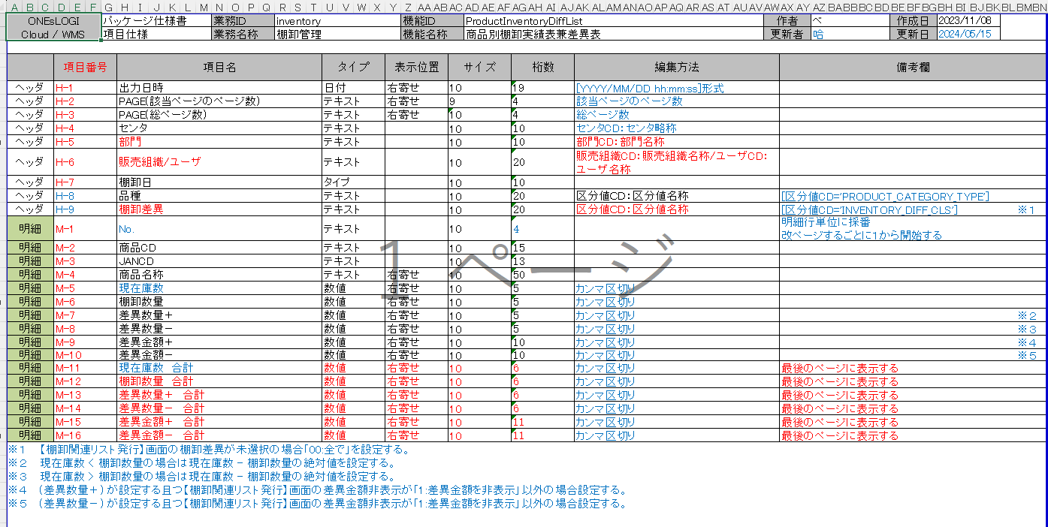
H-7
H-8
H-9
 | センタ |  | C001:草加物流センタ |  |  | 部門 | リテイル事業部 | 販売組織/ユーザ |  | 1725:販売組織A/0012:ユーザA
 | 棚卸日 |  | 2024/01/10 |  |  | 品種 | 01:FW | 棚卸差異 |  | 01:差異ありのみ出力

M-1
M-2
M-3
M-4
M-8
M-5
M-6
M-7
M-9
M-10
 | No. | 商品CD |  | JANCD | 商品名称 |  |  | 現在庫数 | 棚卸数量 | 差異数量＋ | 差異数量－ | 差異金額＋ | 差異金額－
 | 1 | 400010110001400 |  | 4548890214474 | V251 N 23.0 |  |  | 272 | 274 | 2 |  | 8,000
 | 2 | 400010110001405 |  | 4548890214498 | V251 N 24.5 |  |  | 11 | 11
 | 3 | 400010110002005 |  | 4548890214474 | V251 N 25.0 |  |  | 9,968 | 9,968
 | 4 | 400010110002101 |  | 4548890217376 | V251N 甲プロ 23.5 |  |  | 344 | 348 | 4 |  | 20,000
 | 5 | 400010110002102 |  | 4548890217390 | V251N 甲プロ 24.5 |  |  | 3,424 | 3,424
 | 6 | 400010110002111 |  | 4548890217406 | V251N 甲プロ 25.0 |  |  | 3,093 | 3,083 |  | 10 |  | 79,000
 | 7 | 400010110002112 |  | 4548890217413 | V251N 甲プロ 25.5 |  |  | 5,080 | 5,080
 | 8 | 400010110002123 |  | 4548890217420 | V251N 甲プロ 26.0 |  |  | 736 | 730 |  | 6 |  | 18,000
 | 9 | 400010110002124 |  | 4548890217437 | V251N 甲プロ 26.7 |  |  | 444 | 444
 | 10 | 400010110002131 |  | 4548890217413 | Ｈ－７００ホワイトＨ．Ｃ 24.5 |  |  | 235 | 235
 | 11 | 400010110002132 |  | 4979058465115 | HS100N 22.5 |  |  | 249 | 249
 | 12 | 400010110002141 |  | 4979058465122 | HS100N 23.5 |  |  | 49 | 40 |  | 9 |  | 10,800
 | 13 | 400010110002151 |  | 4979058465139 | HS100N 24.0 |  |  | 1,490 | 1,495 | 5 |  | 7,500
 | 14 | 400010110005600 |  | 4979058465146 | HS100N 24.5 |  |  | 2,617 | 2,617
 | 15 | 400010110005800 |  | 4979058465153 | HS100N 25.0 |  |  | 251 | 251
 | 16 | 400010110005900 |  | 4979058465160 | HS100N 25.5 |  |  | 2,022 | 2,023 | 1 |  | 4,800
 | 17 | 400010110006700 |  | 4979058465177 | HS100N 26.0 |  |  | 156 | 156
 | 18 | 400010110006900 |  | 4979058465191 | HS100N 26.5 |  |  | 40 | 32 |  | 8 |  | 2,400
 | 19 | 400010110006902 |  | 4979058465207 | HS100N 27.0 |  |  | 8 | 8
 | 20 | 400010110007000 |  | 4979058465214 | HS100N 27.5 |  |  | 99 | 99
 | 21 | 400010110007100 |  | 4979058465139 | Ｈ－７００ホワイトＨ．Ｃ 25.5 |  |  | 166 | 172 | 6 |  | 12,600
 | 22 | 400010110008000 |  | 4979058530394 | HV10ブロック 26.5 |  |  | 325 | 325
 | 23 | 400010110008100 |  | 4979058530400 | HS100N 27.0 |  |  | 48 | 48
 | 24 | 400010110008500 |  | 4979058530394 | HS100N 28.0 |  |  | 984 | 984
 | 25 | 400010110008600 |  | 4979058530417 | HS100N 28.5 |  |  | 1,323 | 1,323
 | 26 | 400010110008800 |  | 4979058530394 | Ｈ－７００ホワイトＨ．Ｃ 26.5 |  |  | 2,232 | 2,222 |  | 10 |  | 35,000
 | 27 | 400010110009300 |  | 4979058530424 | HV10ブロック 24.5 |  |  | 999 | 999
 | 28 | 400010110009500 |  | 4979058530400 | HS100N 23.0 |  |  | 1,000 | 1,000
 | 29 | 400010110008010 |  | 4979058530394 | Ｈ－７００ホワイトＨ．Ｃ 27.0 |  |  | 1,111 | 1,111
 | 30 | 400010110009802 |  | 4979058530417 | HS100N 23.5 |  |  | 56 | 56

M-12
M-13
M-14
M-15
M-16
M-11
 | 合計 |  |  |  |  |  |  | 38,832 | 38,807 | 18 | 43 | 52,900 | 145,200

2024/01/11 10:06:32
PAGE: 1 / 1
商品別棚卸実績表兼差異表

 | センタ |  | C001:草加物流センタ |  |  | 部門 | リテイル事業部 | 販売組織/ユーザ |  | 1725:販売組織A/0012:ユーザA
 | 棚卸日 |  | 2024/01/10 |  |  | 品種 | 01:FW | 棚卸差異 |  | 01:差異ありのみ出力

 | No | 商品CD |  | JANCD | 商品名称 |  |  | 現在庫数 | 棚卸数量 | 差異数量＋ | 差異数量－ | 差異金額＋ | 差異金額－
 | 1 | 400010110001400 |  | 4548890214474 | V251 N 23.0 |  |  | 272 | 274 | 2
 | 2 | 400010110001405 |  | 4548890214498 | V251 N 24.5 |  |  | 11 | 11
 | 3 | 400010110002005 |  | 4548890214474 | V251 N 25.0 |  |  | 9,968 | 9,968
 | 4 | 400010110002101 |  | 4548890217376 | V251N 甲プロ 23.5 |  |  | 344 | 348 | 4
 | 5 | 400010110002102 |  | 4548890217390 | V251N 甲プロ 24.5 |  |  | 3,424 | 3,424
 | 6 | 400010110002111 |  | 4548890217406 | V251N 甲プロ 25.0 |  |  | 3,093 | 3,083 |  | 10
 | 7 | 400010110002112 |  | 4548890217413 | V251N 甲プロ 25.5 |  |  | 5,080 | 5,080
 | 8 | 400010110002123 |  | 4548890217420 | V251N 甲プロ 26.0 |  |  | 736 | 730 |  | 6
 | 9 | 400010110002124 |  | 4548890217437 | V251N 甲プロ 26.7 |  |  | 444 | 444
 | 10 | 400010110002131 |  | 4548890217413 | Ｈ－７００ホワイトＨ．Ｃ 24.5 |  |  | 235 | 235
 | 11 | 400010110002132 |  | 4979058465115 | HS100N 22.5 |  |  | 249 | 249
 | 12 | 400010110002141 |  | 4979058465122 | HS100N 23.5 |  |  | 49 | 40 |  | 9
 | 13 | 400010110002151 |  | 4979058465139 | HS100N 24.0 |  |  | 1,490 | 1,495 | 5
 | 14 | 400010110005600 |  | 4979058465146 | HS100N 24.5 |  |  | 2,617 | 2,617
 | 15 | 400010110005800 |  | 4979058465153 | HS100N 25.0 |  |  | 251 | 251
 | 16 | 400010110005900 |  | 4979058465160 | HS100N 25.5 |  |  | 2,022 | 2,023 | 1
 | 17 | 400010110006700 |  | 4979058465177 | HS100N 26.0 |  |  | 156 | 156
 | 18 | 400010110006900 |  | 4979058465191 | HS100N 26.5 |  |  | 40 | 32 |  | 8
 | 19 | 400010110006902 |  | 4979058465207 | HS100N 27.0 |  |  | 8 | 8
 | 20 | 400010110007000 |  | 4979058465214 | HS100N 27.5 |  |  | 99 | 99
 | 21 | 400010110007100 |  | 4979058465139 | Ｈ－７００ホワイトＨ．Ｃ 25.5 |  |  | 166 | 172 | 6
 | 22 | 400010110008000 |  | 4979058530394 | HV10ブロック 26.5 |  |  | 325 | 325
 | 23 | 400010110008100 |  | 4979058530400 | HS100N 27.0 |  |  | 48 | 48
 | 24 | 400010110008500 |  | 4979058530394 | HS100N 28.0 |  |  | 984 | 984
 | 25 | 400010110008600 |  | 4979058530417 | HS100N 28.5 |  |  | 1,323 | 1,323
 | 26 | 400010110008800 |  | 4979058530394 | Ｈ－７００ホワイトＨ．Ｃ 26.5 |  |  | 2,232 | 2,222 |  | 10
 | 27 | 400010110009300 |  | 4979058530424 | HV10ブロック 24.5 |  |  | 999 | 999
 | 28 | 400010110009500 |  | 4979058530400 | HS100N 23.0 |  |  | 1,000 | 1,000
 | 29 | 400010110008010 |  | 4979058530394 | Ｈ－７００ホワイトＨ．Ｃ 27.0 |  |  | 1,111 | 1,111
 | 30 | 400010110009802 |  | 4979058530417 | HS100N 23.5 |  |  | 56 | 56

 | 合計 |  |  |  |  |  |  | 38,832 | 38,807 | 18 | 43

2024/01/11 10:06:32
PAGE: 1 / 1
商品別棚卸実績表兼差異表

 | センタ |  | C001:草加物流センタ |  |  | 部門 | リテイル事業部 | 販売組織/ユーザ
 | 棚卸日 |  | 2024/01/10 |  |  | 品種 | 01:FW | 棚卸差異 |  | 01:差異ありのみ出力

2024/01/11 10:06:32
PAGE: 1 / 1
商品別棚卸実績表兼差異表

 | センタ |  | C001:草加物流センタ |  |  | 部門 | リテイル事業部 | 販売組織/ユーザ |  | 1725:販売組織A
 | 棚卸日 |  | 2024/01/10 |  |  | 品種 | 01:FW | 棚卸差異 |  | 01:差異ありのみ出力

2024/01/11 10:06:32
PAGE: 1 / 1
商品別棚卸実績表兼差異表

 | センタ |  | C001:草加物流センタ |  |  | 部門 | リテイル事業部 | 販売組織/ユーザ |  | 1725:販売組織A/0012:ユーザA
 | 棚卸日 |  | 2024/01/10 |  |  | 品種 | 01:FW | 棚卸差異 |  | 01:差異ありのみ出力

